상품제안서
보틀로만 트로이 뉴 핸디 이중스텐 텀블러 | 상품코드: S40826

 |  |  |  |  |  |  | 02-713-8555 | www.synergygift.co.kr
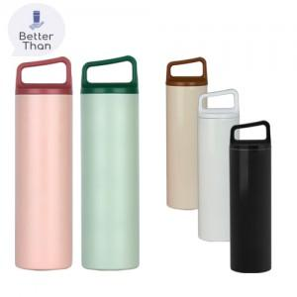

【상세/제작정보】 | - 풀컬러는 인쇄사이즈에 따라서 단가가 상이하오니 별도로 문의하여 주시기 바랍니다.<br>- 1도 및 레이저(단면)인쇄 100개 미만 인쇄비 추가됩니다.<br>- 개별인박스 및 선물포장지는 예고없이 변경될 수 있습니다.

【인쇄/포장옵션】 | 실크, 레이저 / 포장지포장

【공급단가】 | 수량 | 50~ | 100~ | 500~ | 1,000~ | 3,000~
*VAT별도 | 단가 | 7,600원 | 7,400원 | 6,900원 | 6,800원 | 6,700원

【상품 URL】 | https://www.synergygift.co.kr:443/src/goods_detail.php?gdno=40826

